一覧（調査種別）
パーソントリップ調査の実施都市圏一覧 |  |  |  |  |  |  |  |  |  |  |  | R6.3時点
都市圏名 |  | ～1979 （～S54） | 1980～1989 （S55-H1） | 1990～1999 (H2～H11) | 2000～2009 (H12～H21） | 2010～ (H22～） | 2020～ (R2～) | 実施回数 | 初回調査 実施年 | 直近調査 実施年 | 中心都市 | 県名 | 都市圏規模 | 都市圏規模No. | 都道府県 コード | 第1回 | 第2回 | 第3回 | 第4回 | 第5回 | 第6回
三大 | 東京 | ○○ | ○ | ○ | ○ | ○ |  | 6 | 1968 | 2018 | 特別区部 | 東京都 | 三大都市圏 | 1 | 13 | 1968 | 1978 | 1988 | 1998 | 2008 | 2018
 | 近畿（京阪神） | ○ | ○ | ○ | ○ | ○ | ○ | 6 | 1970 | 2021 | 大阪市 | 大阪府 | 三大都市圏 | 2 | 27 | 1970 | 1980 | 1990 | 2000 | 2010 | 2021
 | 中京 | ○ | ○ | ○ | ○ | ○ | ○ | 6 | 1971 | 2022 | 名古屋市 | 愛知県 | 三大都市圏 | 3 | 23 | 1971 | 1981 | 1991 | 2001 | 2011 | 2022
地方中枢 | 仙台 | ○ | ○ | ○ | ○ | ○ |  | 5 | 1972 | 2017 | 仙台市 | 宮城県 | 地方中枢都市圏 | 4 | 4 | 1972 | 1982 | 1992 | 2002 | 2017
 | 北部九州 | ○ | ○ | ○ | ○ | ○ |  | 5 | 1972 | 2017 | 福岡市 | 福岡県 | 地方中枢都市圏 | 4 | 40 | 1972 | 1983 | 1993 | 2005 | 2017
 | 道央 | ○ | ○ | ○ | ○ |  |  | 4 | 1972 | 2006 | 札幌市 | 北海道 | 地方中枢都市圏 | 4 | 1 | 1972 | 1983 | 1994 | 2006
 | 広島 | ○ | ○ |  |  |  |  | 2 | 1967 | 1987 | 広島市 | 広島県 | 地方中枢都市圏 | 4 | 34 | 1967 | 1987
地方中核都市圏 | 西遠 | ○ | ○ | ○ | ○ |  | ○ | 5 | 1975 | 2022 | 浜松市 | 静岡県 | 地方中核都市圏 | 5 | 22 | 1975 | 1985 | 1995 | 2007 | 2022
 | 熊本 | ○ | ○ | ○ |  | ○ | ○ | 5 | 1973 | 2023 | 熊本市 | 熊本県 | 地方中核都市圏 | 5 | 43 | 1973 | 1984 | 1997 | 2012 | 2023
 | 金沢 | ○ | ○ | ○ | ○ |  |  | 4 | 1974 | 2007 | 金沢市 | 石川県 | 地方中核都市圏 | 5 | 17 | 1974 | 1984 | 1995 | 2007
 | 静岡中部 | ○ | ○ |  | ○ | ○ |  | 4 | 1971 | 2012 | 静岡市 | 静岡県 | 地方中核都市圏 | 5 | 22 | 1971 | 1988 | 2001 | 2012
 | 高松 | ○ | ○ | ◎ |  | ○ |  | 4 | 1974 | 2012 | 高松市 | 香川県 | 地方中核都市圏 | 5 | 37 | 1974 | 1989 | 1999 | 2012
 | 沖縄中南部 | ○ | ○ |  | ○ |  | ○ | 4 | 1977 | 2023 | 那覇市 | 沖縄県 | 地方中核都市圏 | 5 | 47 | 1977 | 1989 | 2006 | 2023
 | 岡山県南 | ○ | ○ | ○ |  |  |  | 3 | 1971 | 1994 | 岡山市 | 岡山県 | 地方中核都市圏 | 5 | 33 | 1971 | 1982 | 1994
 | 前橋・高崎 | ○ |  | ○ |  | ○ |  | 3 | 1977 | 2015 | 前橋市 | 群馬県 | 地方中核都市圏 | 5 | 10 | 1977 | 1993 | 2015
 | 新潟 | ○ | ○ |  | ○ |  |  | 3 | 1978 | 2002 | 新潟市 | 新潟県 | 地方中核都市圏 | 5 | 15 | 1978 | 1988 | 2002
 | 富山・高岡 | ○ | ○ | ○ |  |  |  | 3 | 1974 | 1999 | 富山市 | 富山県 | 地方中核都市圏 | 5 | 16 | 1974 | 1983 | 1999
 | 福井 | ○ | ○ |  | ○ |  |  | 3 | 1977 | 2005 | 福井市 | 福井県 | 地方中核都市圏 | 5 | 18 | 1977 | 1989 | 2005
 | 長野 |  | ○ |  | ○ | ○ |  | 3 | 1989 | 2016 | 長野市 | 長野県 | 地方中核都市圏 | 5 | 20 | 1989 | 2001 | 2016
 | 東駿河湾 |  |  | ○ | ○ | ○ |  | 3 | 1991 | 2015 | 沼津市 | 静岡県 | 地方中核都市圏 | 5 | 22 | 1991 | 2004 | 2015
 | 高知 |  | ○ | ○ | ○ |  |  | 3 | 1980 | 2007 | 高知市 | 高知県 | 地方中核都市圏 | 5 | 39 | 1980 | 1997 | 2007
 | 長崎 | ○ | ○ | ○ |  |  |  | 3 | 1974 | 1996 | 長崎市 | 長崎県 | 地方中核都市圏 | 5 | 42 | 1974 | 1985 | 1996
 | 函館 |  | ○ | ◎ |  | ○ |  | 3 | 1986 | 2019 | 函館市 | 北海道 | 地方中核都市圏 | 5 | 1 | 1986 | 1999 | 2019
 | 宇都宮 | ○ |  | ○ |  |  | ○ | 3 | 1975 | 2014 | 宇都宮市 | 栃木県 | 地方中核都市圏 | 5 | 9 | 1975 | 1992 | 2014
 | 松山 | ○ |  |  | ○ |  | ○ | 3 | 1979 | 2023 | 松山市 | 愛媛県 | 地方中核都市圏 | 5 | 38 | 1979 | 2007 | 2023
 | 旭川 |  | ○ |  | ○ |  |  | 2 | 1982 | 2002 | 旭川市 | 北海道 | 地方中核都市圏 | 5 | 1 | 1982 | 2002
 | 郡山 |  | ○ |  | ○ |  |  | 2 | 1986 | 2006 | 郡山市 | 福島県 | 地方中核都市圏 | 5 | 7 | 1986 | 2006
 | 日立 |  | ○ |  | ○ |  |  | 2 | 1986 | 2001 | 日立市 | 茨城県 | 地方中核都市圏 | 5 | 8 | 1986 | 2001
 | 岳南 |  |  |  | ○ | ○ |  | 2 | 2004 | 2015 | 富士市 | 静岡県 | 地方中核都市圏 | 5 | 22 | 2004 | 2015
 | 備後・笠岡 | ○ |  | ○ |  |  |  | 2 | 1979 | 1991 | 福山市 | 広島県 | 地方中核都市圏 | 5 | 34 | 1979 | 1991
 | 徳島 |  | ○ |  | ○ |  |  | 2 | 1983 | 2000 | 徳島市 | 徳島県 | 地方中核都市圏 | 5 | 36 | 1983 | 2000
 | 佐賀 |  | ○ | ◎ |  |  |  | 2 | 1987 | 1999 | 佐賀市 | 佐賀県 | 地方中核都市圏 | 5 | 41 | 1987 | 1999
 | 大分 |  | ○ |  |  | ○ |  | 2 | 1983 | 2013 | 大分市 | 大分県 | 地方中核都市圏 | 5 | 44 | 1983 | 2013
 | 宮崎 |  | ○ |  | ○ |  |  | 2 | 1981 | 2001 | 宮崎市 | 宮崎県 | 地方中核都市圏 | 5 | 45 | 1981 | 2001
 | 鹿児島 | ○ | ○ |  |  |  |  | 2 | 1974 | 1990 | 鹿児島市 | 鹿児島県 | 地方中核都市圏 | 5 | 46 | 1974 | 1990
 | 小山・栃木 |  |  | ◎ |  | ○ |  | 2 | 1999 | 2018 | 小山市 | 栃木県 | 地方中核都市圏 | 5 | 9 | 1999 | 2018
 | 青森 |  |  | ○ |  |  |  | 1 | 1990 | 1990 | 青森市 | 青森県 | 地方中核都市圏 | 5 | 2 | 1990
 | 盛岡 |  | ○ |  |  |  |  | 1 | 1984 | 1984 | 盛岡市 | 岩手県 | 地方中核都市圏 | 5 | 3 | 1984
 | 秋田 | ○ |  |  |  |  |  | 1 | 1979 | 1979 | 秋田市 | 秋田県 | 地方中核都市圏 | 5 | 5 | 1979
 | 山形 |  |  |  |  | ○ |  | 1 | 2017 | 2017 | 山形市 | 山形県 | 地方中核都市圏 | 5 | 6 | 2017
 | いわき |  | ○ |  |  |  |  | 1 | 1989 | 1989 | いわき市 | 福島県 | 地方中核都市圏 | 5 | 7 | 1989
 | 福島 |  |  |  | ○ |  |  | 1 | 2010 | 2010 | 福島市 | 福島県 | 地方中核都市圏 | 5 | 7 | 2010
 | 水戸・勝田 |  |  | ○ |  |  |  | 1 | 1990 | 1990 | 水戸市 | 茨城県 | 地方中核都市圏 | 5 | 8 | 1990
 | 両毛 |  | ○ |  |  |  |  | 1 | 1989 | 1989 | 太田市 | 群馬県 | 地方中核都市圏 | 5 | 10 | 1989
 | 長岡 |  |  | ◎ |  |  |  | 1 | 1999 | 1999 | 長岡市 | 新潟県 | 地方中核都市圏 | 5 | 15 | 1999
 | 甲府 |  |  |  | ○ |  |  | 1 | 2005 | 2005 | 甲府市 | 山梨県 | 地方中核都市圏 | 5 | 19 | 2005
 | 松本 |  |  |  | ○ |  |  | 1 | 2008 | 2008 | 松本市 | 長野県 | 地方中核都市圏 | 5 | 20 | 2008
 | 東三河 |  |  | ○ |  |  |  | 1 | 1992 | 1992 | 豊橋市 | 愛知県 | 地方中核都市圏 | 5 | 23 | 1992
 | 中南勢 |  |  |  | ○ |  |  | 1 | 2005 | 2005 | 津市 | 三重県 | 地方中核都市圏 | 5 | 24 | 2005
 | 播磨 | ○ |  |  |  |  |  | 1 | 1978 | 1978 | 姫路市 | 兵庫県 | 地方中核都市圏 | 5 | 28 | 1978
 | 宍道湖中海 |  |  | ◎ |  |  |  | 1 | 1999 | 1999 | 松江市 | 島根県 | 地方中核都市圏 | 5 | 32 | 1999
 | 山口・防府 |  |  |  | ○ |  |  | 1 | 2003 | 2003 | 山口市 | 山口県 | 地方中核都市圏 | 5 | 35 | 2003
地方中心都市圏 | 釧路 |  | ○ | ◎ |  | ○ |  | 3 | 1987 | 2010 | 釧路市 | 北海道 | 地方中心都市圏 | 6 | 1 | 1987 | 1999 | 2010
 | 室蘭 |  |  | ◎ |  | ○ |  | 2 | 1999 | 2016 | 室蘭市 | 北海道 | 地方中心都市圏 | 6 | 1 | 1999 | 2016
 | 帯広 |  |  |  | ○ |  | ○ | 2 | 2005 | 2022 | 帯広市 | 北海道 | 地方中心都市圏 | 6 | 1 | 2005 | 2022
 | 苫小牧 |  |  |  | ○ |  |  | 1 | 2009 | 2009 | 苫小牧市 | 北海道 | 地方中心都市圏 | 6 | 1 | 2009
 | 北見網走 |  |  |  |  | ○ |  | 1 | 2013 | 2013 | 北見市 | 北海道 | 地方中心都市圏 | 6 | 1 | 2013
 | むつ |  |  | ◎ |  |  |  | 1 | 1999 | 1999 | むつ市 | 青森県 | 地方中心都市圏 | 6 | 2 | 1999
 | 花巻 |  |  | ◎ |  |  |  | 1 | 1999 | 1999 | 花巻市 | 岩手県 | 地方中心都市圏 | 6 | 3 | 1999
 | 七尾 |  |  | ◎ |  |  |  | 1 | 1999 | 1999 | 七尾市 | 石川県 | 地方中心都市圏 | 6 | 17 | 1999
 | 飛騨 |  |  | ◎ |  |  |  | 1 | 1999 | 1999 | 高山市 | 岐阜県 | 地方中心都市圏 | 6 | 21 | 1999
 | 伊賀 |  |  |  | ○ |  |  | 1 | 2003 | 2003 | 伊賀市 | 三重県 | 地方中心都市圏 | 6 | 24 | 2003
 | 三原・本郷 |  |  | ◎ |  |  |  | 1 | 1999 | 1999 | 三原市 | 広島県 | 地方中心都市圏 | 6 | 34 | 1999
 | 周南 | ○ |  |  |  |  |  | 1 | 1977 | 1977 | 徳山市 | 山口県 | 地方中心都市圏 | 6 | 35 | 1977
 | 柳井・平生 |  |  | ◎ |  |  |  | 1 | 1999 | 1999 | 柳井市 | 山口県 | 地方中心都市圏 | 6 | 35 | 1999
 | 65都市圏 | 27 | 33 | 34 | 30 | 19 | 8 | 延べ 151 回

 |  | 過去5回以上実施 | 5 | 都市圏 |  |  |  |  |  |  |  |  |  |  | 5
 |  | 過去4回実施 | 5 | 都市圏 |  |  |  |  |  |  |  |  |  |  | 4
 |  | 過去3回実施 | 13 | 都市圏 |  |  |  |  |  |  |  |  |  |  | 3
 |  | 過去2回実施 | 14 | 都市圏 |  |  |  |  |  |  |  |  |  |  | 2
 |  | 過去1回実施 | 26 | 都市圏 |  |  |  |  |  |  |  | ◎は新都市OD調査を示す |  |  | 1

 |  |  | 63 |  |  |  |  | 151
◎は１９９９年に実施された「新都市OD調査」
調査内容はPT調査と同様。
通常都市圏ＰＴ調査は一定程度人口規模のある都市圏（３０万人程度以上）で
実施されているが、１９９９年ごろは、それよりも規模の小さい地域でもＰＴ調査
が必要ではないか、という問題意識のもと、実施された模様。
２０００年も募集したようだが、どこからも手があがらず、終了した。

グラフ
◎パーソントリップ調査実施状況の傾向分析 |  |  |  |  |  |  |  | R6.3時点

（１）実施回数の経年推移
 |  |  |  |  |  |  |  |  |  | No. | 都市圏名 | 都市圏規模 | 実施回数
 |  |  |  |  |  |  |  |  |  | 1 | 東京 | 三大都市圏 | 6 | 1 | 2 | 3 | 4
 |  |  |  |  |  |  |  |  |  | 2 | 近畿（京阪神） | 三大都市圏 | 6
 |  |  |  |  |  |  |  |  |  | 3 | 中京 | 三大都市圏 | 6
 |  |  |  |  |  |  |  |  |  | 4 | 仙台 | 地方中枢都市圏 | 5
 |  |  |  |  |  |  |  |  |  | 5 | 北部九州 | 地方中枢都市圏 | 5
 |  |  |  |  |  |  |  |  |  | 6 | 道央 | 地方中枢都市圏 | 4
 |  |  |  |  |  |  |  |  |  | 7 | 広島 | 地方中枢都市圏 | 2
 |  |  |  |  |  |  |  |  |  | 8 | 西遠 | 地方中核都市圏 | 5
 |  |  |  |  |  |  |  |  |  | 9 | 熊本 | 地方中核都市圏 | 5
 |  |  |  |  |  |  |  |  |  | 10 | 金沢 | 地方中核都市圏 | 4
 |  |  |  |  |  |  |  |  |  | 11 | 静岡中部 | 地方中核都市圏 | 4
 |  |  |  |  |  |  |  |  |  | 12 | 高松 | 地方中核都市圏 | 4
 | 年代 | ～1979 （～S54） | 1980～1989 （S55-H1） | 1990～1999 (H2～H11) | 2000～2009 (H12～H21） | 2010～2019 (H22～R1） | 2020～ (R2～) |  |  | 13 | 沖縄中南部 | 地方中核都市圏 | 4
 | 回数 | 27 | 33 | 34 | 30 | 20 | 7 |  | 151 | 14 | 岡山県南 | 地方中核都市圏 | 3
 |  |  |  |  |  |  |  |  |  | 15 | 前橋・高崎 | 地方中核都市圏 | 3
 |  |  |  |  |  |  |  |  |  | 16 | 新潟 | 地方中核都市圏 | 3
 |  |  |  |  |  |  |  |  |  | 17 | 富山・高岡 | 地方中核都市圏 | 3
（２）同一都市圏における調査継続回数 |  |  |  |  |  |  |  |  |  | 18 | 福井 | 地方中核都市圏 | 3
 |  |  |  |  |  |  |  |  |  | 19 | 長野 | 地方中核都市圏 | 3
 |  |  |  |  |  |  |  |  |  | 20 | 東駿河湾 | 地方中核都市圏 | 3
 |  |  |  |  |  |  |  |  |  | 21 | 高知 | 地方中核都市圏 | 3
 |  |  |  |  |  |  |  |  |  | 22 | 長崎 | 地方中核都市圏 | 3
 |  |  |  |  |  |  |  |  |  | 23 | 宇都宮 | 地方中核都市圏 | 3
 |  |  |  |  |  |  |  |  |  | 24 | 函館 | 地方中核都市圏 | 3
 |  |  |  |  |  |  |  |  |  | 25 | 松山 | 地方中核都市圏 | 3
 |  |  |  |  |  |  |  |  |  | 26 | 旭川 | 地方中核都市圏 | 2
 |  |  |  |  |  |  |  |  |  | 27 | 郡山 | 地方中核都市圏 | 2
 |  |  |  |  |  |  |  |  |  | 28 | 日立 | 地方中核都市圏 | 2
 |  |  |  |  |  |  |  |  |  | 29 | 岳南 | 地方中核都市圏 | 2
 |  |  |  |  |  |  |  |  |  | 30 | 備後・笠岡 | 地方中核都市圏 | 2
 |  |  |  |  |  |  |  |  |  | 31 | 徳島 | 地方中核都市圏 | 2
 |  |  |  |  |  |  |  |  |  | 32 | 佐賀 | 地方中核都市圏 | 2
 |  | 1回 | 2回 | 3回 | 4回 | 5回以上 | 総計 |  |  | 33 | 大分 | 地方中核都市圏 | 2
 | 三大都市圏 | 0 | 0 | 0 | 0 | 3 | 3 |  |  | 34 | 宮崎 | 地方中核都市圏 | 2
 | 地方中枢都市圏 | 0 | 1 | 0 | 1 | 2 | 4 |  |  | 35 | 鹿児島 | 地方中核都市圏 | 2
 | 地方中核都市圏 | 16 | 11 | 12 | 4 | 2 | 45 |  |  | 36 | 小山・栃木 | 地方中核都市圏 | 2
 | 地方中心都市圏 | 10 | 2 | 1 | 0 | 0 | 13 |  |  | 37 | 青森 | 地方中核都市圏 | 1
 | 総計 | 26 | 14 | 13 | 5 | 7 | 65 |  |  | 38 | 盛岡 | 地方中核都市圏 | 1
 |  |  |  |  |  |  |  |  |  | 39 | 秋田 | 地方中核都市圏 | 1
 |  |  |  |  |  |  |  |  |  | 40 | 山形 | 地方中核都市圏 | 1
 |  |  |  |  |  |  |  |  |  | 41 | いわき | 地方中核都市圏 | 1
 |  |  |  |  |  |  |  |  |  | 42 | 福島 | 地方中核都市圏 | 1
 |  |  |  |  |  |  |  |  |  | 43 | 水戸・勝田 | 地方中核都市圏 | 1
 |  |  |  |  |  |  |  |  |  | 44 | 両毛 | 地方中核都市圏 | 1
 |  |  |  |  |  |  |  |  |  | 45 | 長岡 | 地方中核都市圏 | 1
 |  |  |  |  |  |  |  |  |  | 46 | 甲府 | 地方中核都市圏 | 1
 |  |  |  |  |  |  |  |  |  | 47 | 松本 | 地方中核都市圏 | 1
 |  |  |  |  |  |  |  |  |  | 48 | 東三河 | 地方中核都市圏 | 1
 |  |  |  |  |  |  |  |  |  | 49 | 中南勢 | 地方中核都市圏 | 1
 |  |  |  |  |  |  |  |  |  | 50 | 播磨 | 地方中核都市圏 | 1
 |  |  |  |  |  |  |  |  |  | 51 | 宍道湖中海 | 地方中核都市圏 | 1
 |  |  |  |  |  |  |  |  |  | 52 | 山口・防府 | 地方中核都市圏 | 1
 |  |  |  |  |  |  |  |  |  | 53 | 釧路 | 地方中心都市圏 | 3
 |  |  |  |  |  |  |  |  |  | 54 | 室蘭 | 地方中心都市圏 | 2
 |  |  |  |  |  |  |  |  |  | 55 | 帯広 | 地方中心都市圏 | 2
 |  |  |  |  |  |  |  |  |  | 56 | 苫小牧 | 地方中心都市圏 | 1
 |  |  |  |  |  |  |  |  |  | 57 | 北見網走 | 地方中心都市圏 | 1
 |  |  |  |  |  |  |  |  |  | 58 | むつ | 地方中心都市圏 | 1
 |  |  |  |  |  |  |  |  |  | 59 | 花巻 | 地方中心都市圏 | 1
 |  |  |  |  |  |  |  |  |  | 60 | 七尾 | 地方中心都市圏 | 1
 |  |  |  |  |  |  |  |  |  | 61 | 飛騨 | 地方中心都市圏 | 1
 |  |  |  |  |  |  |  |  |  | 62 | 伊賀 | 地方中心都市圏 | 1
 |  |  |  |  |  |  |  |  |  | 63 | 三原・本郷 | 地方中心都市圏 | 1
 |  |  |  |  |  |  |  |  |  | 64 | 周南 | 地方中心都市圏 | 1
...

地図
◎パーソントリップ調査の実施状況 | R6.3時点

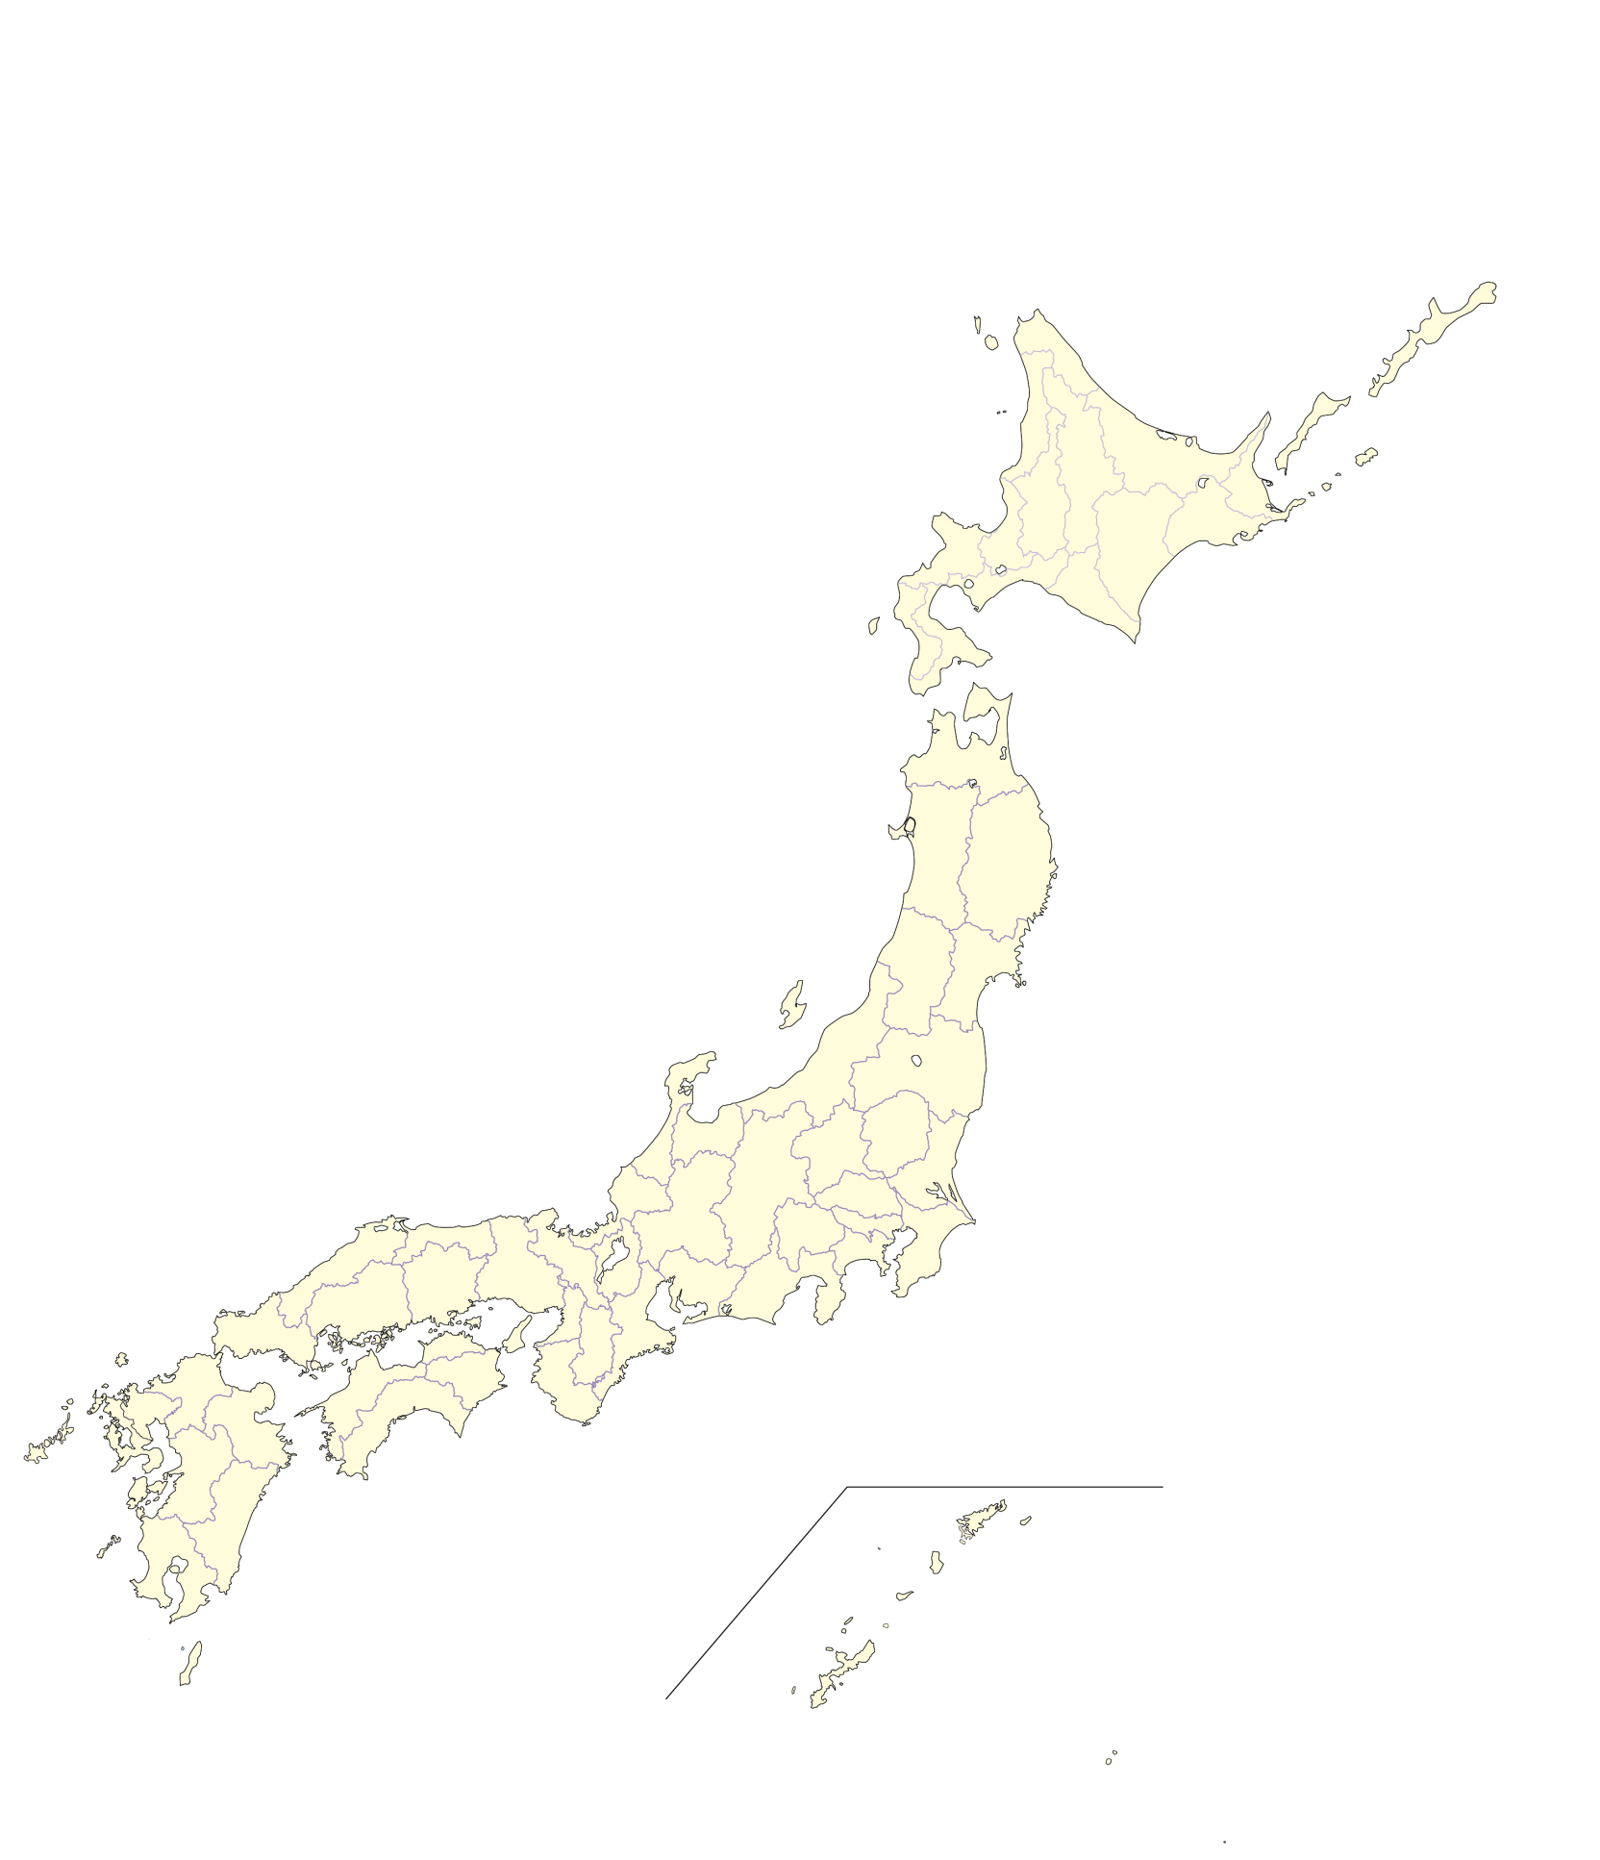
津（１回）
北見（１回）
秋田（１回）
仙台（５回）
新潟（３回）
福島（１回）
花巻（１回）
盛岡（１回）
青森（１回）
むつ（１回）
道央（４回）
旭川（２回）
函館（３回）
室蘭（２回）
苫小牧（１回）
釧路（３回）
帯広（２回）
郡山（２回）
いわき（１回）
宇都宮（３回）
日立（２回）
水戸・勝田（１回）
小山・栃木（２回）
両毛（１回）
長岡（１回）
東京（６回）
甲府（１回）
東駿河湾（３回）
沖縄本島中南部（４回）
中京（６回）
岳南（２回）
静岡中部（４回）
東三河（１回）
福井（３回）
飛騨（１回）
金沢（４回）
富山・高岡（３回）
七尾（１回）
西遠（５回）
前橋・高崎（３回）
長野（３回）
松本（１回）
伊賀（１回）
備後・笠岡（２回）
宍道湖中海（１回）
徳島（２回）
京阪神（６回）
高松（４回）
高知（３回）
岡山県南（３回）
三原・本郷（１回）
周南（１回）
広島（２回）
播磨（１回）
柳井・平生（１回）
山口防府（１回）
北部九州（５回）
佐賀（２回）
大分（２回）
松山（３回）
鹿児島（２回）
宮崎（２回）
長崎（３回）
熊本（５回）

これまで65都市圏
延べ151回実施
（2024年3月時点）

山形（１回）

